General
 | La información presentada en este documento ha sido adaptada a partir de los datos de benchmark proporcionados por Rune Larsen y Dario Pacino asociados a la publicación "A heuristic and a benchmark for the stowage planning problem".
 | (Larsen, R., & Pacino, D. (2020). A heuristic and a benchmark for the stowage planning problem. Maritime Economics & Logistics, 1-29.)

 | Información
 | En la pestaña "Ship_hydrostatic_data" aparece la información asociada los límites aceptables para lcg y tcg en función del agua desplazado por el barco (del peso total del barco).
 | En la pestala "Slot_data" aparece información sobre la geometría del barco y los espacios (slots) que este tiene.
 | En la pestaña "Ship_bays_estr_data" aparece información sobre las restricciones estructurales del barco y características sobre su estructura.
 | En la pestaña "Ship_buoyancy_data" aparece la información (dependiendo del peso del barco y sus contenedores) sobre la flotabilidad o empuje que se genera en cada sección del barco (bay).
 | En la pestaña "Loading_list_data" aparece la información sobre los contenedores que se encuentran en el puerto para ser cargados.
 | En la pestaña "Loaded_containers_data" aparece la información sobre los contenedores que ya se encuentran cargados en el barco inicialmente (al llegar al puerto e ignorando las descargas).

 | Supuestos
1 | Solo se considera 1 barco
2 | Solo se considera 1 puerto (se puede pensar que estamos en el puerto "0" de una ruta futura de 13 puertos).
3 | Suponer que todos los contenedores que vienen cargados en el barco, van a descargarse más adelante (ignorar descargas)
4 | Se pueden ignorar las condiciones de "hatch overstowing". Solo se considera overstowing "simple" y no se trabaja con hatch covers. Es decir, se ignora el caso ilustrado en la siguiente figura a la derecha.

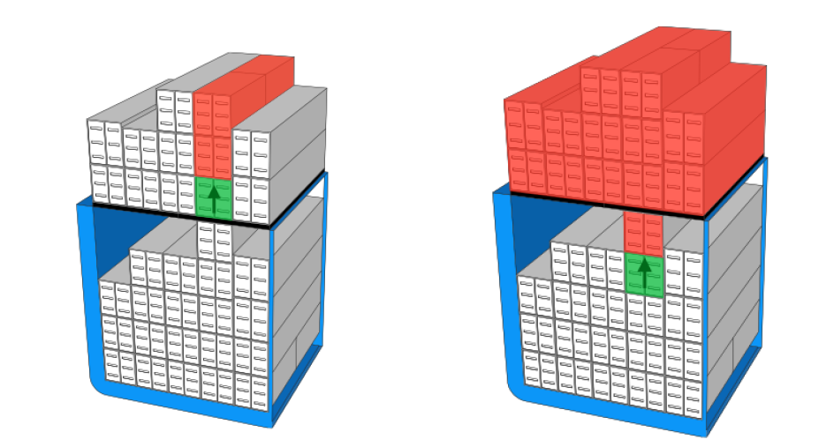

 |  |  | Imagen obtenida de: Delgado, A. (2013). Models and algorithms for container vessel stowage optimization (Doctoral dissertation, Ph. D. thesis, IT University of Copenhagen).
5 | Se ignoran los esfuerzos de torsión en el barco. Sin embargo, se definen umbrales para el centro de gravedad transversal (tcg)
6 | Se tienen 21 tipos de contenedores (considerando una separación asociada a distintos pesos). Esta clasificación se deriva de la geometría del contenedor (largo), de su peso y de sus características. Por ejemplo, se tienen contenedores de 20 pies de largo, de 9 toneladas de peso y que son refrigerados (reefer).
7 | Si no pensamos en los pesos, podemos verlos como 6 tipos ({R, DC, DG}x{20 ft, 40 ft}) donde "R" se asocia a Reefers, "DC" a "dry containers" (un contenedor común) y "DG" a contenedores con carga peligrosa.
8 | El valor de "2" para el Slot representa el "AFT" y el valor de "1" el "FORE".
9 | El valor de "1" en la columna "DA" de la pestaña "Slot_data" indica las ubicaciones en donde NO se puede cargar contenedores con carga peligrosa.

 | Objetivo
 | Generar un plan de carga para el barco que permita maximizar la utilización del barco y al mismo tiempo minimizar las ineficiencias en la operación portuaria (esto se traduce en menos movimientos de grúas). El objetivo de maximizar la utilización del barco se deriva del incentivo económico que hay en lograr cargar cada contenedor en el barco (ver valores por contenedor).
 | Para la consideración del "valor" de cargar un contenedor y el costo asociado a los movimientos de contenedores, ver las pestañas "Loading_list_data" y "Loaded_containers_data".
 | Cada movimento de carga de un contenedor desde el puerto tiene un costo de 40 USD.
 | Cada movimiento de un contenedor dentro del barco (un contenedor que ya venía cargado) tiene un costo de 45 USD.
 | Cada movimiento asociado a un "overstowage" tiene un costo de 60 USD.

 | Restricciones
1 | Los contenedores solo pueden ser cargados en espacios disponibles del barco que sean apropiados para su geometría (contenedores de 20 pies en espacios de 20 pies y contenedores de 40 pies en espacios de 40 pies). | Ver pestaña "Slot_data".
2 | No se pueden cargar contenedores de 20 pies encima de contenedores de 40 pies.
3 | Cada pila de contenedores (stack) tiene un peso máximo que se puede cargar. Considerar 250 toneladas para todas las columnas bajo cubierta y 200 toneladas sobre cubierta.
4 | Cuando se cargan contenedores de 40 pies se puede considerar un peso máximo de 350 toneladas bajo cubierta y 300 toneladas sobre cubierta.
5 | Los contenedores de tipo Reefer solo pueden ser cargados en bays y stacks que tengan conexiones eléctricas habilitadas. Ver pestaña "Container_data"
6 | Los contenedores con carga pelígrosa (ejemplo: líquidos inflamables o tóxicos) no pueden ser cargados en algunos slots del barco. Ver pestaña "Container_data"
7 | Para segurar la estabilidad del barco, el GM debe estar entre 0.5 y 2 (m).
8 | Se deben respetar los límites indicados (según el peso del barco junto con su carga) para los esfuerzo de corte, de flexión y los centros de gravedad respectivos.

 | Otros
 | A veces hablaremos de sección o "bay" indistintamente. Igualmente con pila/stack y con nivel/tier.
 | Ilustración de como se producen los esfuerzos de corte en el barco (diferencias entre pesos cargados y empuje entre secciones del barco):

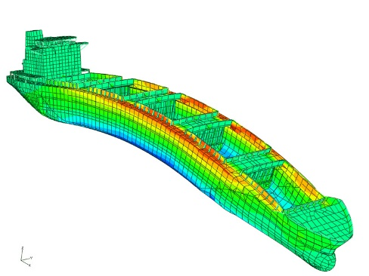
 | Imagen obtenida de: Delgado, A. (2013). Models and algorithms for container vessel stowage optimization (Doctoral dissertation, Ph. D. thesis, IT University of Copenhagen).
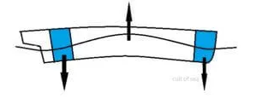
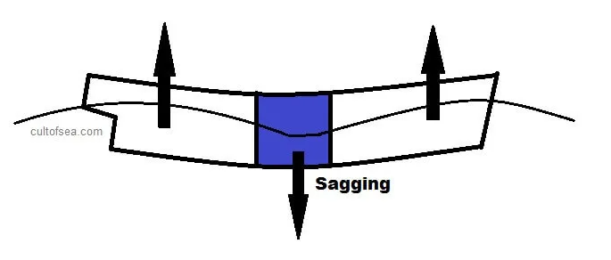

 | Imagen obtenida de: https://cultofsea.com/ship-construction/ship-stresses/ |  |  | Imagen obtenida de: https://cultofsea.com/ship-construction/ship-stresses/
 |  |  |  |  | Imagen obtenida de: http://www.mesh.com.tr/strength-analyses.html
 | Ilustración del metacentro de un barco (la distancia G-M se relaciona con la estabilidad del barco):

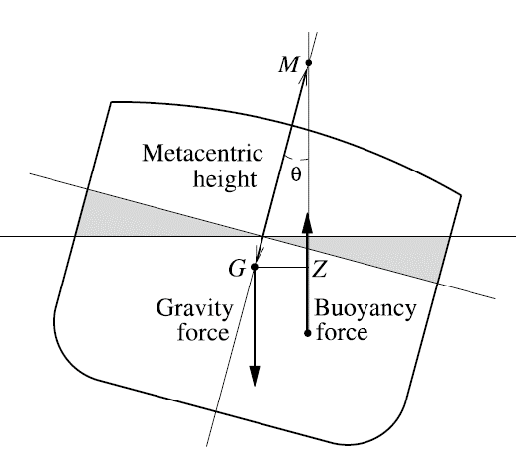

 | Imagen obtenida de: Larsen, R., & Pacino, D. (2020). A heuristic and a benchmark for the stowage planning problem. Maritime Economics & Logistics, 1-29.

 | Es deseable cargar los contenedores en las pilas con pesos decrecientes (los contenedores más ligeros arriba y los más pesados abajo).

